Orçamento Sintético
 |  |  | OBRA | Bancos |  | B.D.I.
 |  |  | EXECUÇÃO DO LOTEAMENTO NOVO, SEDE, MUNICÍPIO DE SANTO ANTÔNIO DOS LOPES – MA | SICRO3 - 07/2023 - Maranhão |  | 24.00%
Orçamento Sintético
Item | Código | Banco | Descrição | Und | Quant. | Valor Unit | Valor Unit com BDI | Total | Peso (%)
1 |  |  | SERVIÇOS PRELIMINARES |  |  |  |  | 497,520.64 | 3.430%
1.1 | 000.001 | Próprio | Placa de obra | m² | 6.00 | 363.56 | 450.81 | 2,704.86 | 0.019%
1.2 | 000.002 | Próprio | Locação de obra com topografia | h | 880.00 | 102.44 | 127.03 | 111,786.40 | 0.771%
1.3 | 000.003 | Próprio | Administração | MÊS | 6.00 | 48,562.80 | 60,217.87 | 361,307.22 | 2.491%
1.4 | 000.004 | Próprio | Barracão | m² | 41.65 | 420.58 | 521.52 | 21,722.16 | 0.150%
2 |  |  | SERVIÇOS DE TERRAPLANAGEM |  |  |  |  | 6,252,900.00 | 43.108%
2.1 | 5501700 | SICRO | Desmatamento, destocamento, limpeza de área e estocagem do material de limpeza com árvores de diâmetro até 0,15 m | m² | 950,000.00 | 0.51 | 0.63 | 598,500.00 | 4.126%
2.2 | 5502986 | SICRO | Expurgo de jazida | m³ | 190,000.00 | 2.53 | 3.13 | 594,700.00 | 4.100%
2.3 | 5502114 | SICRO | Escavação, carga e transporte de material de 1ª categoria - DMT de 1.000 a 1.200 m - caminho de serviço em leito natural - "com escavadeira e caminhão basculante de 14 m³" | m³ | 475,000.00 | 7.34 | 9.10 | 4,322,500.00 | 29.800%
2.4 | 4413942 | SICRO | Espalhamento de material em bota-fora | m³ | 380,000.00 | 1.57 | 1.94 | 737,200.00 | 5.082%
3 |  |  | REVESTIMENTO PRIMÁRIO |  |  |  |  | 5,610,600.00 | 38.680%
3.1 | 4011209 | SICRO | Regularização do subleito | m² | 270,000.00 | 1.06 | 1.31 | 353,700.00 | 2.438%
3.2 | 4015612 | SICRO | Execução de revestimento primário com material de jazida | m³ | 270,000.00 | 11.18 | 13.86 | 3,742,200.00 | 25.799%
3.3 | 5502978 | SICRO | Compactação de aterros a 100% do Proctor normal | m³ | 270,000.00 | 4.53 | 5.61 | 1,514,700.00 | 10.443%
4 |  |  | DRENAGEM |  |  |  |  | 2,144,015.09 | 14.781%
4.1 | 2003990 | SICRO | Tubo PEAD para drenagem - D = 1.000 mm - fornecimento e instalação | m | 300.00 | 1,356.03 | 1,681.47 | 504,441.00 | 3.478%
4.2 | 2003983 | SICRO | Tubo PEAD para drenagem - D = 400 mm - fornecimento e instalação | m | 800.00 | 217.30 | 269.45 | 215,560.00 | 1.486%
4.3 | 2003986 | SICRO | Tubo PEAD para drenagem - D = 600 mm - fornecimento e instalação | m | 1,100.00 | 517.59 | 641.81 | 705,991.00 | 4.867%
4.4 | 2003988 | SICRO | Tubo PEAD para drenagem - D = 800 mm - fornecimento e instalação | m | 600.00 | 758.55 | 940.60 | 564,360.00 | 3.891%
4.5 | 4805749 | SICRO | Escavação manual de vala em material de 1ª categoria | m³ | 8.50 | 69.63 | 86.34 | 733.89 | 0.005%
4.6 | 4805757 | SICRO | Escavação mecânica de vala em material de 1ª categoria | m³ | 150.00 | 6.55 | 8.12 | 1,218.00 | 0.008%
4.7 | 2003397 | SICRO | Descida d’água de cortes em degraus - DCD 01 - areia e brita comerciais | m | 220.00 | 518.76 | 643.26 | 141,517.20 | 0.976%
4.8 | 2003298 | SICRO | Valeta de proteção de aterro sem revestimento - VPAT 120-30 - escavação mecânica | m | 300.00 | 12.30 | 15.25 | 4,575.00 | 0.032%
4.9 | 2003297 | SICRO | Valeta de proteção de aterro sem revestimento - VPAT 160-30 - escavação mecânica | m | 300.00 | 15.11 | 18.73 | 5,619.00 | 0.039%
Total Geral |  |  |  |  |  |  |  | 14,505,035.73 | 100.00%

Encargos Sociais
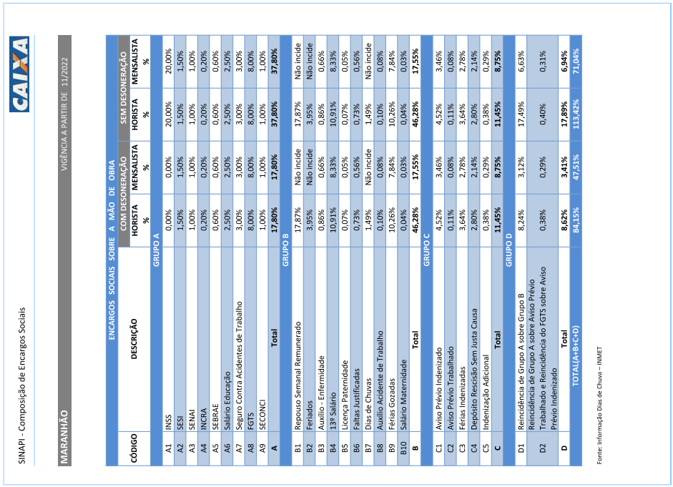
 | OBRA
 | EXECUÇÃO DO LOTEAMENTO NOVO, SEDE, MUNICÍPIO DE SANTO ANTÔNIO DOS LOPES – MA
Encargos Sociais

Cronograma
 |  | OBRA |  |  |  |  | Bancos | B.D.I.
 |  | EXECUÇÃO DO LOTEAMENTO NOVO, SEDE, MUNICÍPIO DE SANTO ANTÔNIO DOS LOPES – MA |  |  |  |  | SICRO3 - 07/2023 - Maranhão | 24.00%
Cronograma Físico e Financeiro
ITEM | DESCRIÇÃO | Total Por Etapa | 1º MÊS | 2º MÊS | 3º MÊS | 4º MÊS | 5º MÊS | 6º MÊS
1 | SERVIÇOS PRELIMINARES | 100.00% | 40.00% | 12.00% | 12.00% | 12.00% | 12.00% | 12.00%
 |  | R$ 497,520.64 | R$ 199,008.26 | R$ 59,702.48 | R$ 59,702.48 | R$ 59,702.48 | R$ 59,702.48 | R$ 59,702.48
2 | SERVIÇOS DE TERRAPLANAGEM | 100.00% | 15.00% | 17.00% | 17.00% | 17.00% | 17.00% | 17.00%
 |  | R$ 6,252,900.00 | R$ 937,935.00 | R$ 1,062,993.00 | R$ 1,062,993.00 | R$ 1,062,993.00 | R$ 1,062,993.00 | R$ 1,062,993.00
3 | REVESTIMENTO PRIMÁRIO | 100.00% |  | 20.00% | 20.00% | 20.00% | 20.00% | 20.00%
 |  | R$ 5,610,600.00 |  | R$ 1,122,120.00 | R$ 1,122,120.00 | R$ 1,122,120.00 | R$ 1,122,120.00 | R$ 1,122,120.00
4 | DRENAGEM | 100.00% |  |  |  |  | 50.00% | 50.00%
 |  | R$ 2,144,015.09 |  |  |  |  | R$ 1,072,007.55 | R$ 1,072,007.55
Porcentagem |  |  | 8% | 15% | 15% | 15% | 23% | 23%
Custo |  |  | R$ 1,136,943.26 | R$ 2,244,815.48 | R$ 2,244,815.48 | R$ 2,244,815.48 | R$ 3,316,823.02 | R$ 3,316,823.02
Porcentagem Acumulado |  |  | 7.84% | 23.31% | 38.79% | 54.27% | 77.13% | 100.00%
Custo Acumulado |  |  | R$ 1,136,943.26 | R$ 3,381,758.73 | R$ 5,626,574.21 | R$ 7,871,389.69 | R$ 11,188,212.71 | R$ 14,505,035.73

